UC FT7
Use Case 07
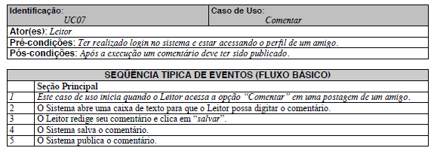

 | Atributos de Qualidade (indique sua justificativa abaixo para cada atributo)
Atômico |  | Não é atômico porque não pode ser entendido independentemente, depende do caso de uso de cadastro de comentário.
Completo |  | É completo pois está suficientemente detalhado.
Consistente |  | É consistente pois vai ao encontro das necessidades do cliente e não é conflitante com outros requisitos.
Conciso |  | É conciso por ser sucinto, não adicionando informações desnecessárias.
Estimável |  | O esforço para a execução desse fluxo de eventos é possível de ser estimado.
Entendível |  | É entendível pois foi escrito de maneira clara.
Factível |  | É factível pois pode ser executado dentro das restrições do projeto.
Independente |  | É dependente pois depende que um requisito de cadastro de comentário seja implementado anteriormente.
Negociável |  | É negociável pois deixa margem para que decisões detalhadas sejam feitas pelos envolvidos posteriormente.
Não Ambíguo |  | É não ambíguo pois não edixa margem para diferentes interpretações.
Prioritizável |  | É prioritizável por ser possível atribuir uma prioridade a esse requisito.
Pequeno |  | É pequeno pois pode ser desenvolvido com esforço relativamente pequeno.
Testável |  | É testável pois é possível verificar se o requisito foi atendido.
Valioso |  | É valioso pois a implementação desse requisito agrega valor ao cliente.

UC FT9
Use Case 09
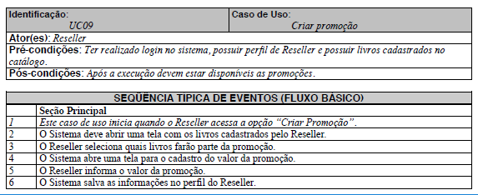

 | Atributos de Qualidade (indique sua justificativa abaixo para cada atributo)
Atômico |  | É atômico porque não pode ser dividido e pode ser entendido independentemente, apesae de depender que tenha havido previamente um cadastro de livros e um cadastro de catálogo on-line.
Completo |  | É completo pois está suficientemente detalhado.
Consistente |  | É consistente pois vai ao encontro das necessidades do cliente e não é conflitante com outros requisitos.
Conciso |  | É conciso por ser sucinto, não adicionando informações desnecessárias.
Estimável |  | O esforço para a execução desse fluxo de eventos é possível de ser estimado.
Entendível |  | É entendível pois foi escrito de maneira clara.
Factível |  | É factível pois pode ser executado dentro das restrições do projeto.
Independente |  | É dependente pois depende de um cadastro de livros e um cadastro de catálogo on-line prévios para ser implementado.
Negociável |  | É negociável pois deixa margem para que decisões detalhadas sejam feitas pelos envolvidos posteriormente.
Não Ambíguo |  | É não ambíguo pois não deixa margem para diferentes interpretações.
Prioritizável |  | É prioritizável por ser possível atribuir uma prioridade a esse requisito.
Pequeno |  | É pequeno pois pode ser desenvolvido com esforço relativamente pequeno.
Testável |  | É testável pois é possível verificar se o requisito foi atendido.
Valioso |  | É valioso pois a implementação desse requisito agrega valor ao cliente.

